Estadísticas
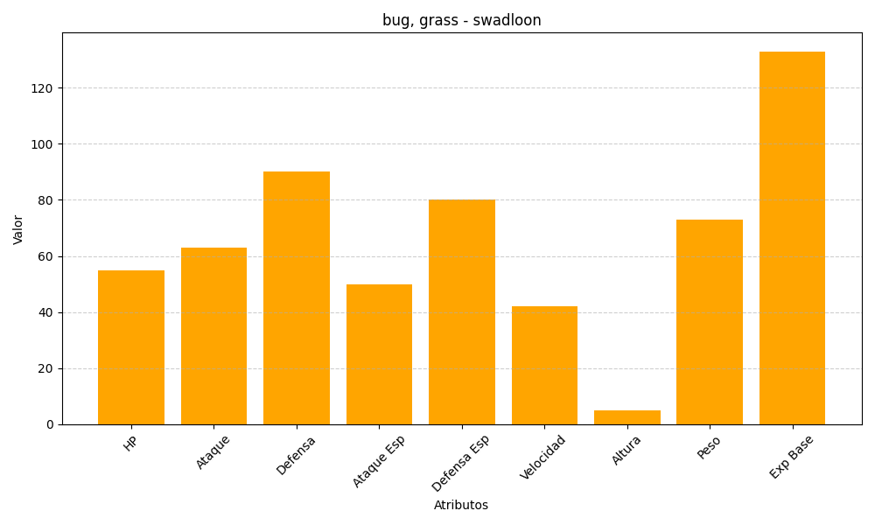
ID | Nombre | Tipo | HP | Ataque | Defensa | Ataque Especial | Defensa Especial | Velocidad | Altura | Peso | Experiencia Base
541 | swadloon | bug, grass | 55 | 63 | 90 | 50 | 80 | 42 | 5 | 73 | 133

